Ausschreibung
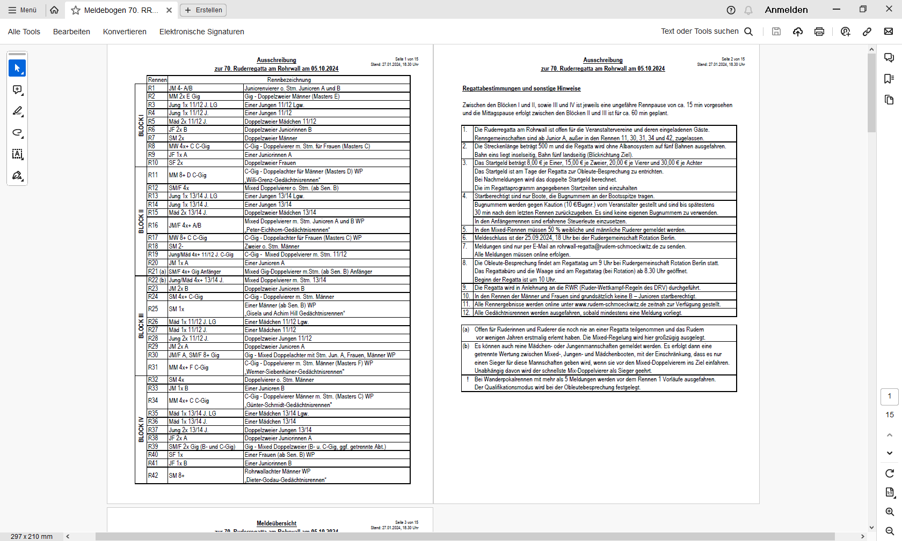
Zur Druckanleitung
bitte in diesem Tabellenblatt nach unten scrollen.
 | Rennen | Rennbezeichnung
BLOCK I | R1 | JM 4- A/B | Juniorenvierer o. Stm. Junioren A und B
 | R2 | MM 2x E Gig | Gig - Doppelzweier Männer (Masters E)
 | R3 | Jung 1x 11/12 J. LG | Einer Jungen 11/12 Lgw.
 | R4 | Jung 1x 11/12 J. | Einer Jungen 11/12
 | R5 | Mäd 2x 11/12 J. | Doppelzweier Mädchen 11/12
 | R6 | JF 2x B | Doppelzweier Juniorinnen B
 | R7 | SM 2x | Doppelzweier Männer
 | R A | SM 2+ | Männer Zweier m. Stm.
 | R8 | MW 4x+ C C-Gig | C-Gig - Doppelvierer m. Stm. für Frauen (Masters C)
 | R9 | JF 1x A LG | Einer Juniorinnen A Lgw.
 | R10 | JF 1x A | Einer Juniorinnen A
 | R11 | SF 2x | Doppelzweier Frauen
BLOCK II | R12 | MM 8+ C C-Gig | C-Gig - Doppelachter für Männer (Masters C) WP
 |  |  | „Willi-Grenz-Gedächtnisrennen“
 | R13 | SM/F 4x | Mixed Doppelvierer o. Stm. (ab Sen. B)
 | R14 | Jung 1x 13/14 J. LG | Einer Jungen 13/14 Lgw.
 | R15 | Jung 1x 13/14 J. | Einer Jungen 13/14
 | R16 | Mäd 2x 13/14 J. | Doppelzweier Mädchen 13/14
 | R17 | JM/F 4x+ A/B | Mixed Doppelvierer m. Stm. Junioren A und B WP
 |  |  | „Peter-Eichhorn-Gedächtnisrennen“
 | R18 | MW 8+ C C-Gig | C-Gig - Doppelachter für Frauen (Masters C) WP
 | R19 | SM 2- | Zweier o. Stm. Männer
 | R20 | Jung/Mäd 4x+ 11/12 J. C-Gig | C-Gig - Mixed Doppelvierer m. Stm. 11/12
 | R21 | JM 1x A LG | Einer Junioren A Lgw.
 | R22 | JM 1x A | Einer Junioren A
 | R23 (a) | SM/F 4x+ Gig Anfänger | Mixed Gig-Doppelvierer m.Stm. (ab Sen. B) Anfänger
BLOCK III | R B | JF 4x A/B | Juniorinnen Doppelvierer o. Stm. Junioren A und B
 | R24 (b) | Jung/Mäd 4x+ 13/14 J. | Mixed Doppelvierer m. Stm. 13/14
 | R25 | JM 2x B | Doppelzweier Junioren B
 | R26 | SM 4x+ C-Gig | C-Gig - Doppelvierer m. Stm. Männer
 | R27 | SM 1x | Einer Männer (ab Sen. B) WP
 |  |  | „Gisela und Achim Hill Gedächtnisrennen“
 | R28 | Mäd 1x 11/12 J. LG | Einer Mädchen 11/12 Lgw.
 | R29 | Mäd 1x 11/12 J. | Einer Mädchen 11/12
 | R30 | Jung 2x 11/12 J. | Doppelzweier Jungen 11/12
 | R31 | JM 2x A | Doppelzweier Junioren A
 | R32 | JM/F A, SM/F 8+ Gig | Gig - Mixed Doppelachter mit Stm. Jun. A, Frauen, Männer WP
 | R33 | MM 4x+ F C-Gig | C-Gig - Doppelvierer m. Stm. Männer (Masters F) WP
 |  |  | „Werner-Siebenhüner-Gedächtnisrennen"
BLOCK IV | R34 | SM 4x | Doppelvierer o. Stm. Männer
 | R35 | JM 1x B LG | Einer Junioren Lgw.
 | R36 | JM 1x B | Einer Junioren B
 | R37 | MM 4x+ D C-Gig | C-Gig - Doppelvierer Männer m. Stm. (Masters D) WP
 |  |  | „Günter-Schmidt-Gedächtnisrennen"
 | R38 | Mäd 1x 13/14 J. LG | Einer Mädchen 13/14 Lgw.
 | R39 | Mäd 1x 13/14 J. | Einer Mädchen 13/14
 | R40 | Jung 2x 13/14 J. | Doppelzweier Jungen 13/14
 | R41 | JF 2x A | Doppelzweier Juniorinnen A
 | R42 | SM/F 2x Gig (B- und C-Gig) | Gig - Mixed Doppelzweier (B- u. C-Gig, ggf. getrennte Abt.)
 | R43 | SF 1x | Einer Frauen (ab Sen. B) WP
 | R44 | JF 1x B LG | Einer Juniorinnen B Lgw.
 | R45 | JF 1x B | Einer Juniorinnen B
 | R46 | SM 8+ | Rohrwallachter Männer WP
 |  |  | „Dieter-Godau-Gedächtnisrennen“

Regattabestimmungen und sonstige Hinweise

Zwischen den Blöcken I und II, sowie III und IV ist jeweils eine ungefähre Rennpause von ca. 15 min vorgesehen
und die Mittagspause erfolgt zwischen den Blöcken II und III ist für ca. 60 min geplant.

1. | Die Ruderregatta am Rohrwall ist offen für die Veranstaltervereine und deren eingeladenen Gäste. Renngemein-
 | schaften sind ab Junior A zugelassen. Bei Wanderpreisrennen (Re. 12, 32, 33, 37 und 46) müssen im Vierer
 | mindestens drei und im Achter mindestens fünf Rudernde einem gleichen Verein angehören.
2. | Die Streckenlänge beträgt 500 m und die Regatta wird ohne Albanosystem auf fünf Bahnen ausgefahren.
 | Bahn eins liegt vom Start aus gesehen inselseitig, die Bahn fünf landseitig (Blickrichtung Ziel).
3. | Das Startgeld beträgt 8,00 €/ Einer, 15,00 €/ Zweier, 20,00 €/ Vierer und 30,00 €/ Achter und ist am Tage der
 | Regatta zur Obleutebesprechung zu entrichten. Bei Nachmeldungen wird das doppelte Startgeld berechnet.
4. | Bugnummern werden gegen Kaution (10 €/Bugnr.) vom Veranstalter gestellt und sind bis spätestens
 | 30 min nach dem letzten Rennen zurückzugeben. Es sind keine eigenen Bugnummern zu verwenden.
 | In den Anfängerrennen sind erfahrene Steuerleute einzusetzen.
5. | Meldeschluss ist der 07.10.2026, 18 Uhr beim ESV Schmöckwitz.
6. | Meldungen sind nur per E-Mail an rohrwall-regatta@rudern-schmoeckwitz.de zu senden.
 | Alle Meldungen müssen mit Hilfe der Meldedatei erfolgen und an o.g. E-Mail-Adresse gesendet werden.
 | Das Meldeergebnis wird an die meldenden Vereine nach Meldeschluss per E-Mail versandt.
7. | Die Obleutebesprechung findet am Regattatag um 9 Uhr bei Rudergemeinschaft Rotation Berlin statt.
 | Regattabüro und die Waage sind am Regattatag (bei Rotation) ab 8.30 Uhr geöffnet. Regattabeginn 10 Uhr.
8. | Die Regatta wird in Anlehnung an die RWR (Ruder-Wettkampf-Regeln des DRV) durchgeführt.
9. | In den Rennen der Männer und Frauen sind grundsätzlich keine B – Junioren startberechtigt.
10. | Alle Rennergebnisse werden online unter www.rudern-schmoeckwitz.de zeitnah zur Verfügung gestellt.
11. | Alle Gedächtnisrennen werden ausgefahren, sobald mindestens eine Meldung vorliegt.
12. | Bei Leichtgewichtsrennen mit nur einer Meldung werden im dazugehörigen ohne Leichtgewicht gestartet.

(a) | Offen für Ruderinnen und Ruderer die noch nie an einer Regatta teilgenommen und das Rudern
 | vor wenigen Jahren erstmalig erlernt haben. Die Mixed-Regelung wird hier großzügig ausgelegt.
(b) | Es können auch reine Mädchen- oder Jungenmannschaften gemeldet werden. Es erfolgt dann eine
 | getrennte Wertung zwischen Mixed-, Jungen- und Mädchenbooten, mit der Einschränkung, dass es nur
 | einen Sieger für diese Mannschaften geben wird, wenn sie vor den Mixed-Doppelvierern ins Ziel einfahren.
 | Unabhängig davon wird der schnellste Mix-Doppelvierer als Sieger geehrt.
! | Bei Wanderpokalrennen mit mehr als 5 Meldungen werden vor dem Rennen 1 Vorläufe ausgefahren.
 | Der Qualifikationsmodus wird bei der Obleutebesprechung festgelegt.

Mit der Markierung aller Tabellenblätter …

… und der anschließenden Funktion "Exportieren" in PDF kann die Ausschreibung zusammen mit der
getätigten Meldung in ein PDF-Dokument exportiert und bei Bedarf anschließend ausgedruckt werden.

